T4.25
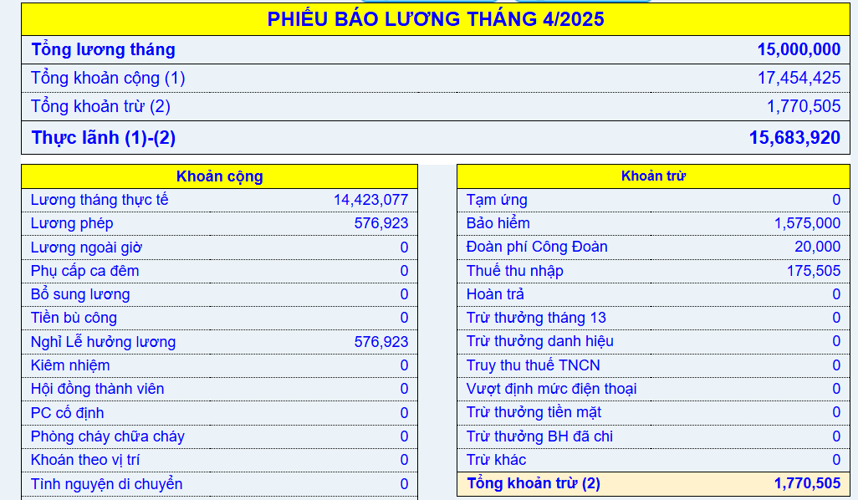
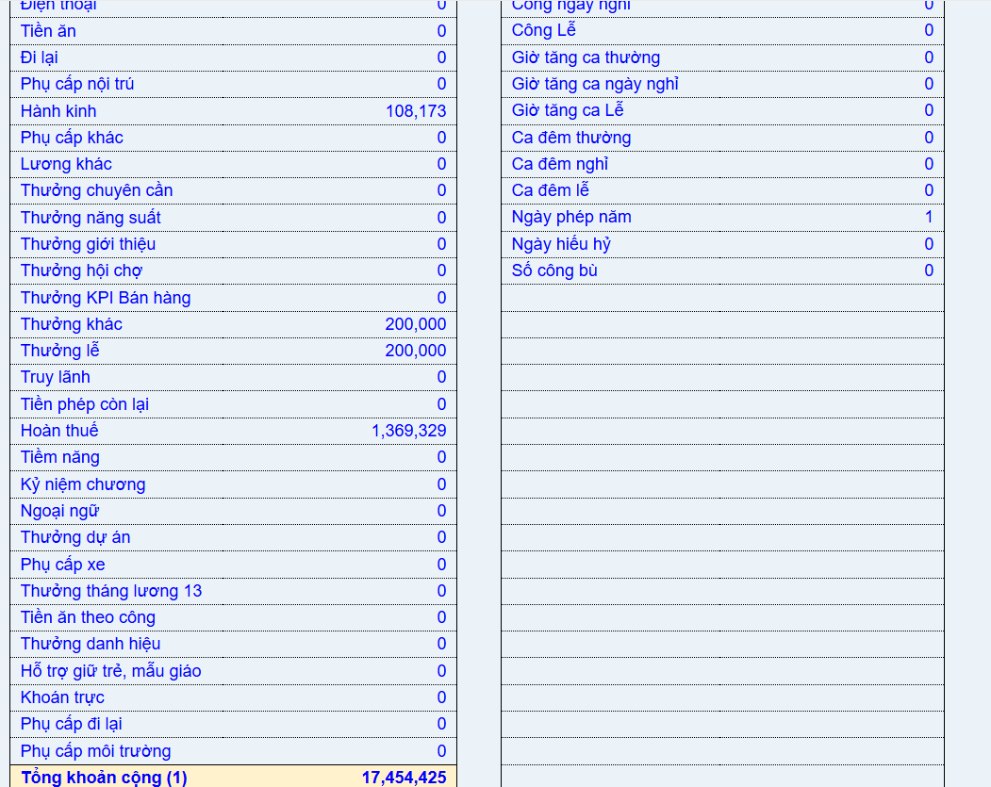
 |  | Bảo hiểm | Công Đoàn | Thuế (lương thực làm - bảo hiểm - 11tr)*5% | Lương net lãnh thực tế (lương gross - bảo hiểm - CĐ - thuế)
Full 26 công
1 tháng | 15,576,923 | 1,575,000 | 20,000 | 175,505 | 14,314,591
Nghỉ lễ | 200,000
Thưởng cải tiến | 200,000
Phụ cấp | 108,173 |  |  |  | 1,369,327
Lương net | 16,085,096

T8.25
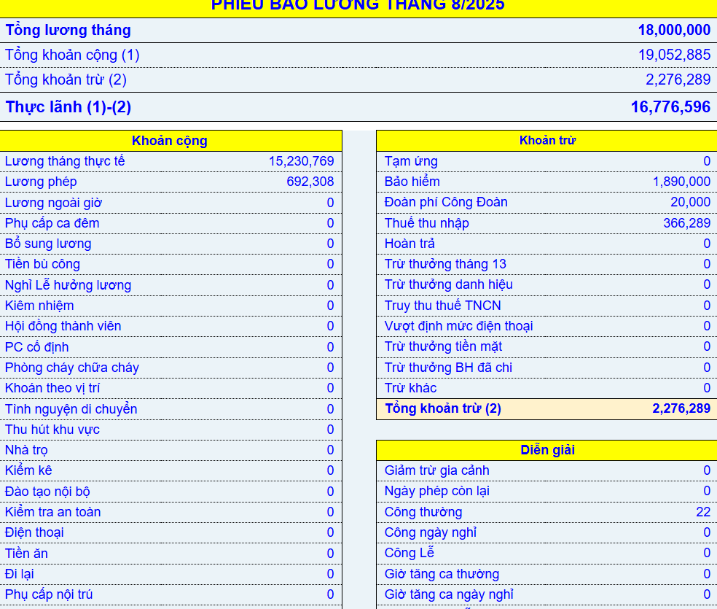
 |  | Bảo hiểm | Công Đoàn | Thuế (lương thực làm - bảo hiểm - 11tr)*5% | Lương net lãnh thực tế (lương gross - bảo hiểm - CĐ - thuế)
23 công
1 tháng | 15,923,077 | 1,890,000 | 20,000 | 308,144 | 16,834,741
Thưởng khác | 3,000,000

Phụ cấp | 129,808
Lương net | 19,052,885

T9.25
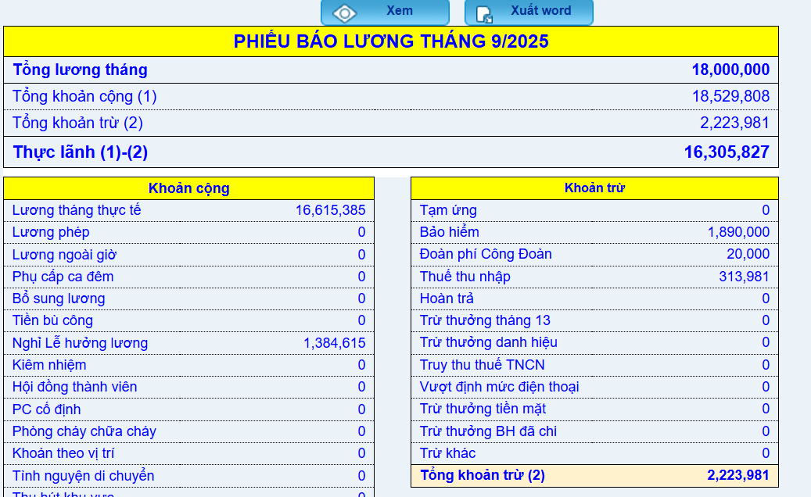
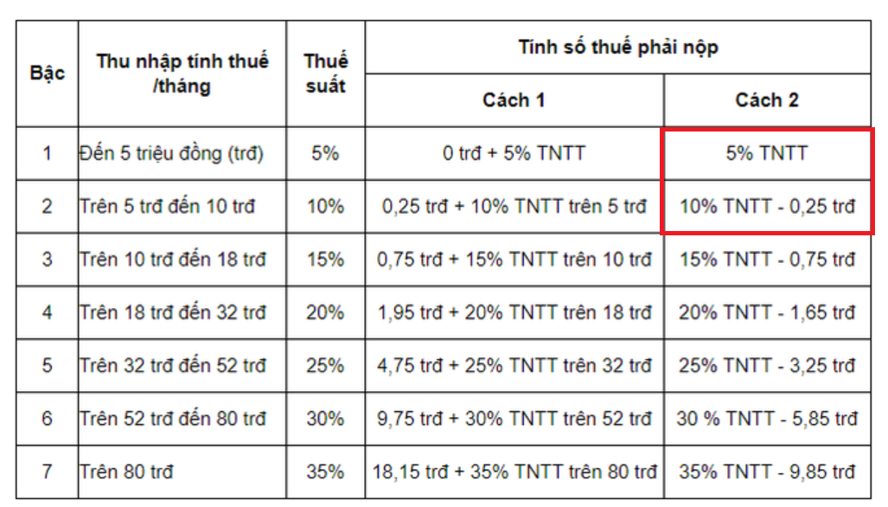
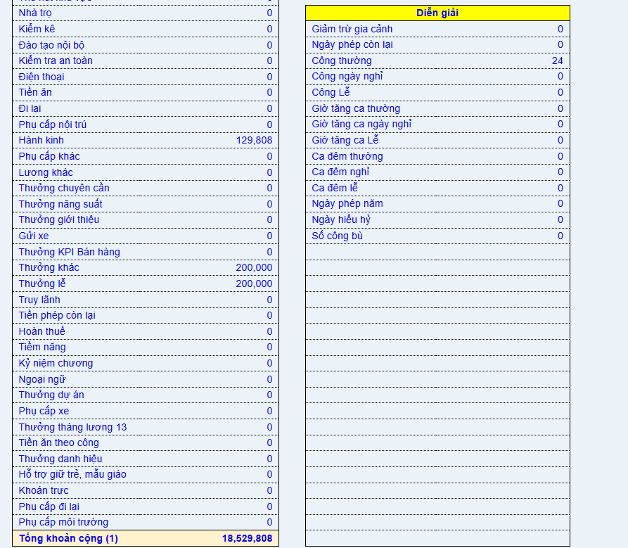
 |  | Bảo hiểm | Công Đoàn | Thuế (lương thực làm - bảo hiểm - 11tr)*5% | Lương net lãnh thực tế (lương gross - bảo hiểm - CĐ - thuế)
24 công + 2 ngày lễ
1 tháng | 16,615,385 | 1,890,000 | 20,000 | 313,981 | 16,305,827
Nghỉ lễ | 1,384,615
Thưởng cải tiến | 200,000
Thưởng lễ | 200,000
Phụ cấp | 129,808
Lương net | 18,529,808

T12.2025
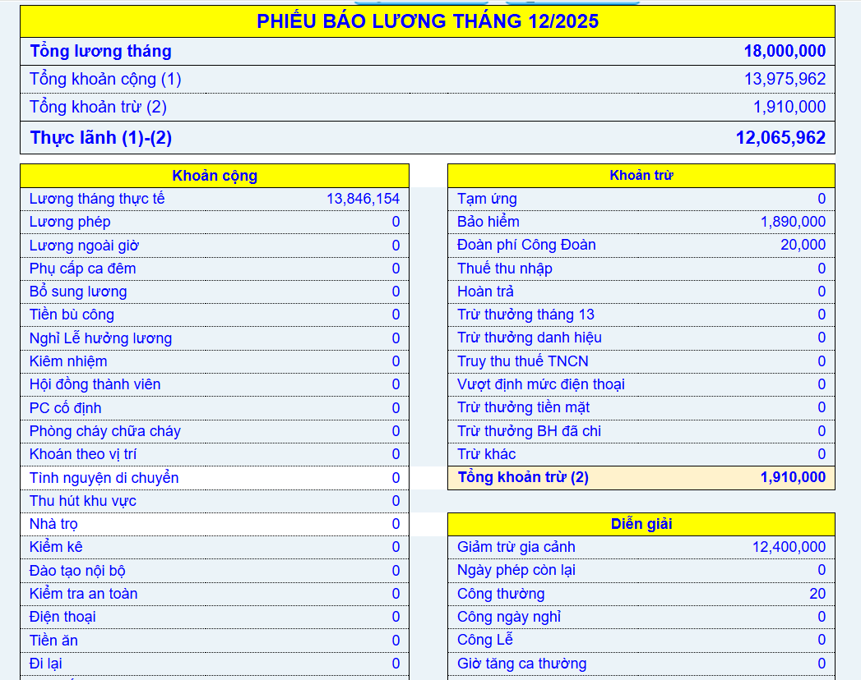
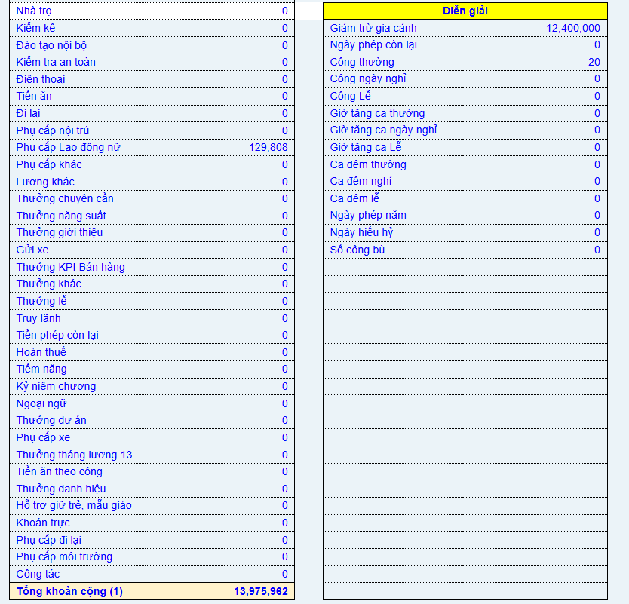
 |  | Bảo hiểm | Công Đoàn | Thuế (lương thực làm - bảo hiểm - 11tr)*hệ số tính thuế | Lương net lãnh thực tế (lương gross - bảo hiểm - CĐ - thuế)
20 công + 5 ngày nghỉ ốm |  |  |  |  |  | Tổng (đã cộng nghỉ ốm) | Tính luôn T13
1 tháng | 13,846,154 | 1,890,000 | 20,000 | -1,907,106 | 12,065,962 | 14,878,462 | 32,878,462 | Trừ 2 ng phụ thuộc
Nghỉ phép
Thưởng cải tiến
Thưởng lễ
Phụ cấp | 129,808
Lương net | 13,975,962
Lương T13 | 18,000,000 | chưa trừ thuế, kỳ tính thuế T1.2026
 |  |  |  | 2025-09-26 | 2025-10-25

 |  |  |  | 26
 | 36,000,000
 | 32,400,000
3,149,231 | 14,850,769 |  | 18,000,000 | 18,000,000
 |  |  | 47,500,000 | 750,000
 |  |  |  | 562,500
 | 30,711,269
 |  |  |  | 2,812,500
 |  |  |  | 34,219,808
 |  |  |  | 32,878,462
 |  |  |  | 1,341,346

T01.26
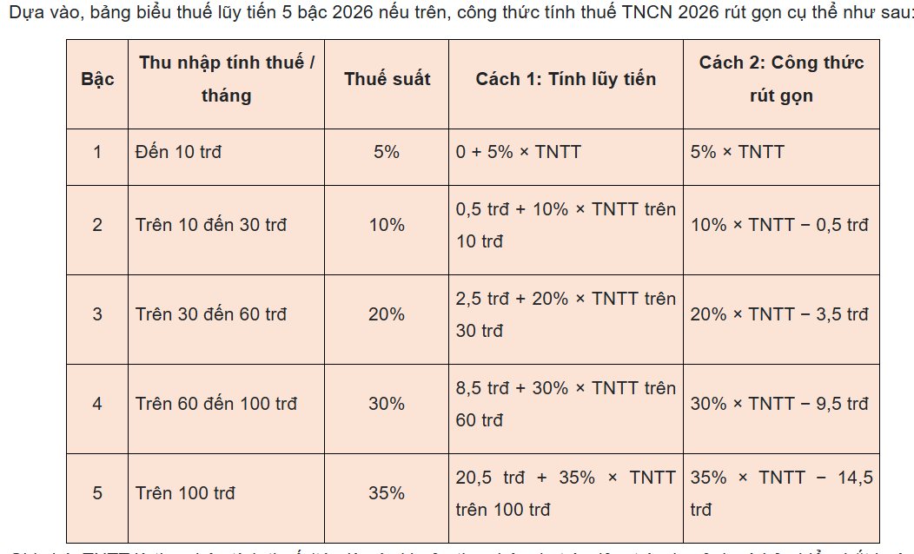
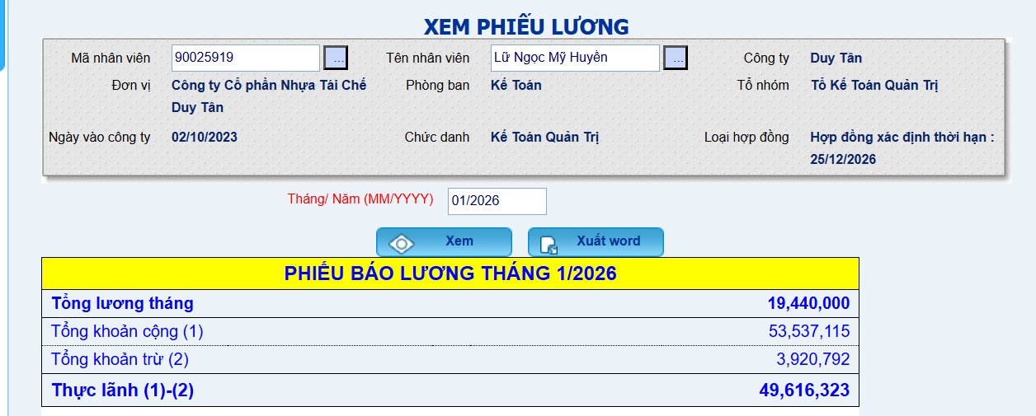
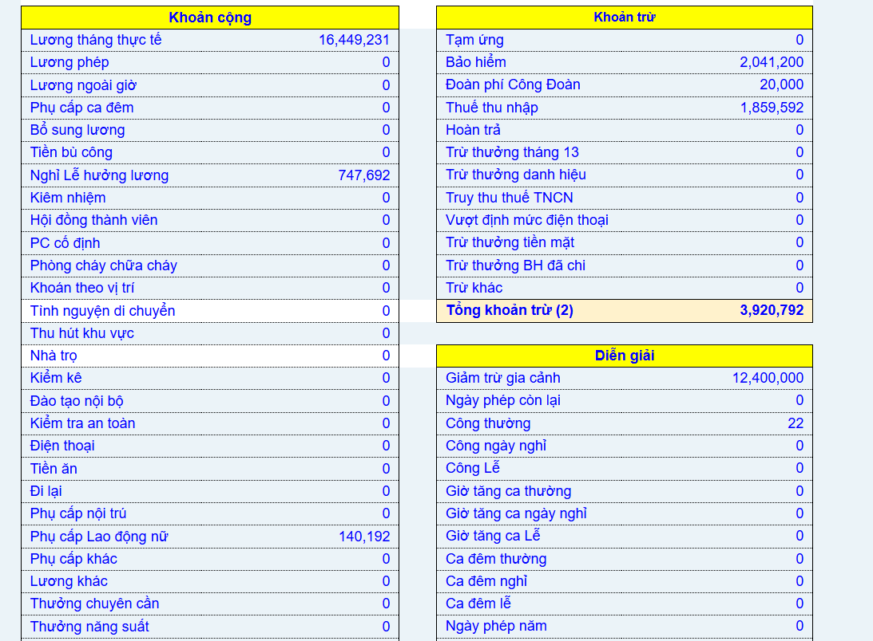
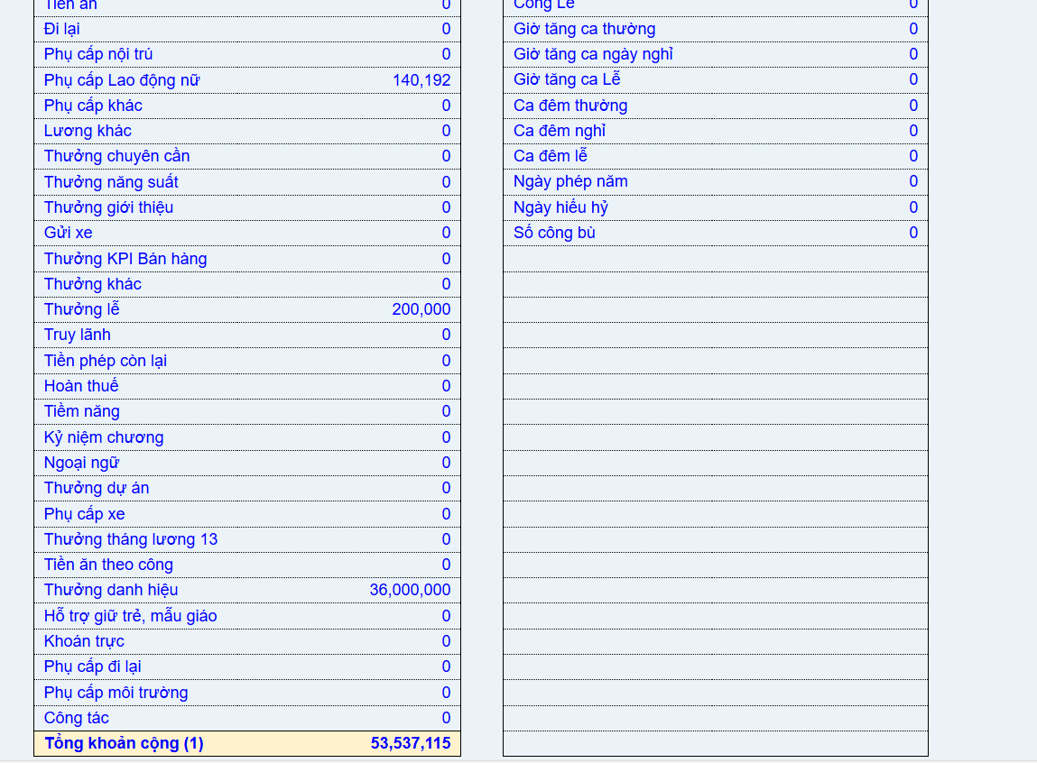
 |  | Bảo hiểm | Công Đoàn | Thuế (lương thực làm - bảo hiểm - 11tr)*hệ số tính thuế | Lương net lãnh thực tế (lương gross - bảo hiểm - CĐ - thuế)
23 công
1 tháng | 16,449,231 | 2,041,200 | 20,000 | 1,859,592 | 49,616,324
Nghỉ phép
Nghỉ lễ | 747,692
Thưởng cải tiến
Thưởng danh hiệu | 36,000,000
Thưởng lễ | 200,000
Phụ cấp | 140,192
Lương net | 53,537,115

 |  |  |  |  | 2025-10-25
 | 35,995,915
 | 3,699,183
 | 1,839,592 |  |  |  |  | 15,475,915 | 1,500,000 | Quỹ
 |  |  |  |  |  | 32,400,000 | 3,000,000 | Uyên
 |  |  |  |  |  | 32,878,462 | 500,000 | Chú năm
 |  |  |  |  | Nhận rồi: 09.01 | 562,500 | 1,000,000 | Đem xe về
 |  |  |  |  |  | 2,812,500

 |  |  |  |  | Nhận 23.01
 |  |  |  |  |  | 84,129,377 | 6,000,000 | 78,129,377

T02.26-ok
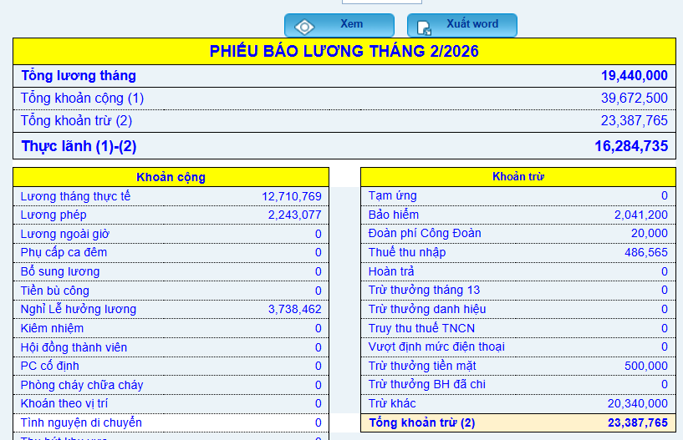
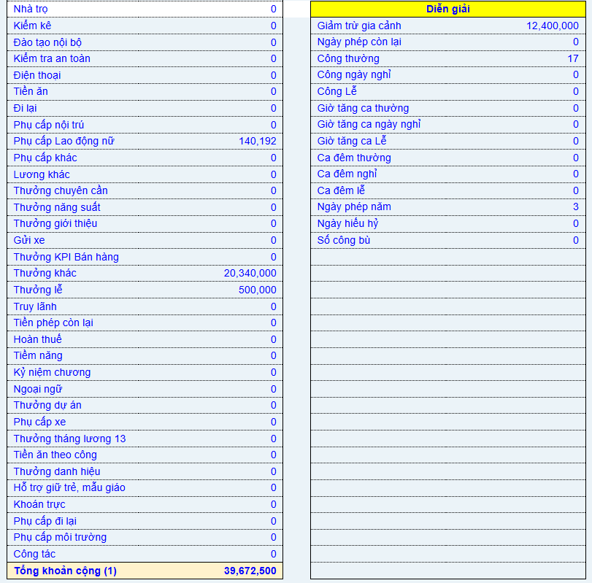
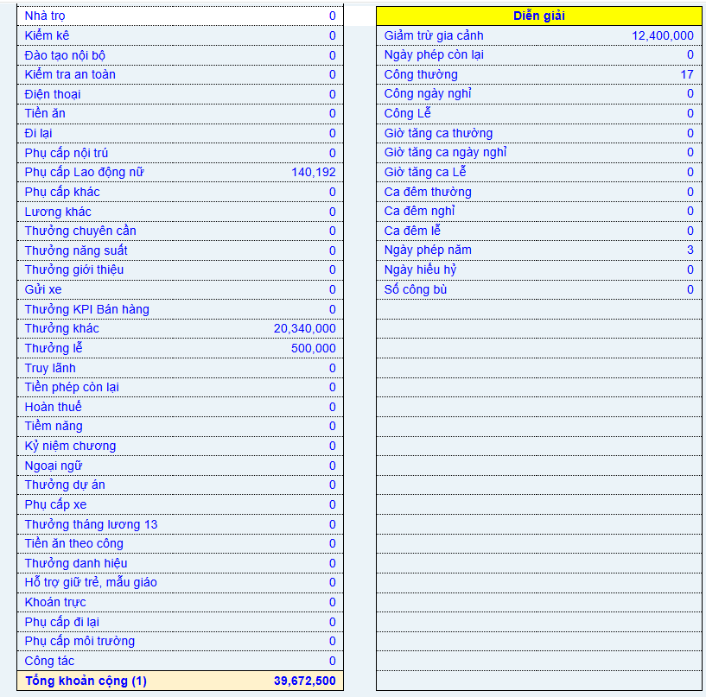
 |  | Bảo hiểm | Công Đoàn | Thuế (lương thực làm - bảo hiểm - 11tr)*hệ số tính thuế | Lương net lãnh thực tế (lương gross - bảo hiểm - CĐ - thuế)
25 công
1 tháng | 12,710,769 | 2,041,200 | 20,000 | 486,565 | 37,124,735
Nghỉ phép | 2,243,077
Nghỉ lễ | 3,738,462
Thưởng cải tiến năm | 20,340,000
Thưởng danh hiệu
Thưởng lễ | 500,000 | Tiền mặt
Phụ cấp | 140,192
Lương net | 39,672,500 |  |  | Thực nhận sau trừ cải tiến - lì xì | 16,284,735

T05.26
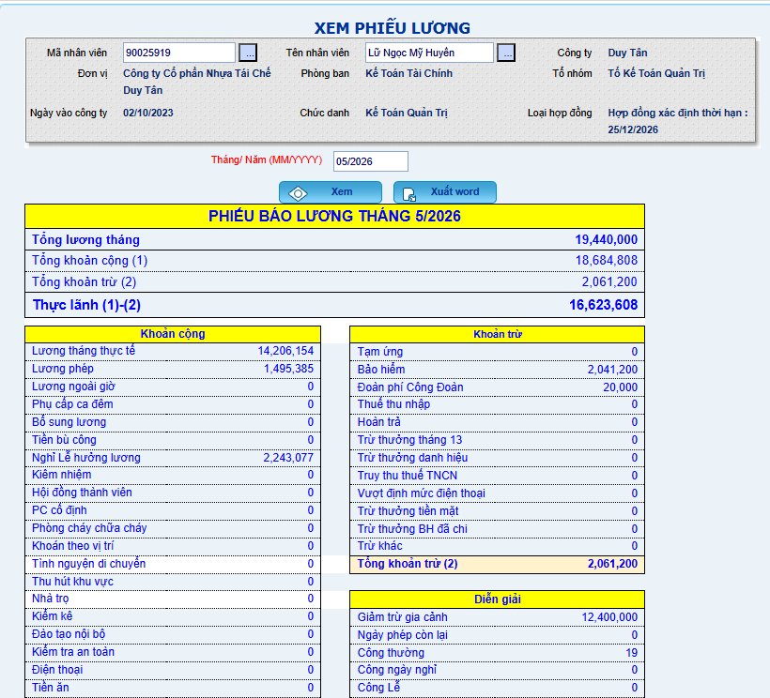
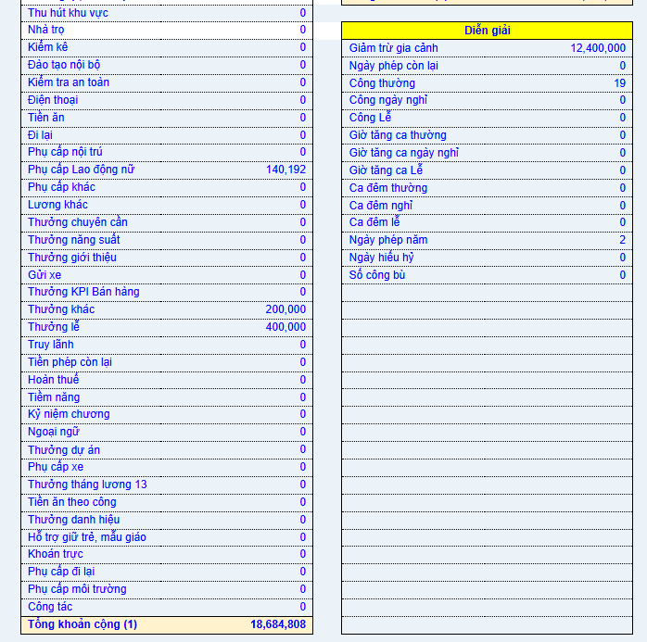
 |  | Bảo hiểm | Công Đoàn | Thuế (lương thực làm - bảo hiểm - 11tr)*hệ số tính thuế | Lương net lãnh thực tế (lương gross - bảo hiểm - CĐ - thuế)
23 công
1 tháng | 14,206,154 | 2,041,200 | 20,000 | - | 16,623,608
Nghỉ phép | 1,495,385
Nghỉ lễ | 2,243,077 |  |  |  | 18,258,253
Thưởng cải tiến | 400,000 |  |  |  | 1,634,645
Thưởng danh hiệu | 200,000
Thưởng lễ
Phụ cấp | 140,192
Lương net | 18,684,808

Tính quyết toán thuế 2024
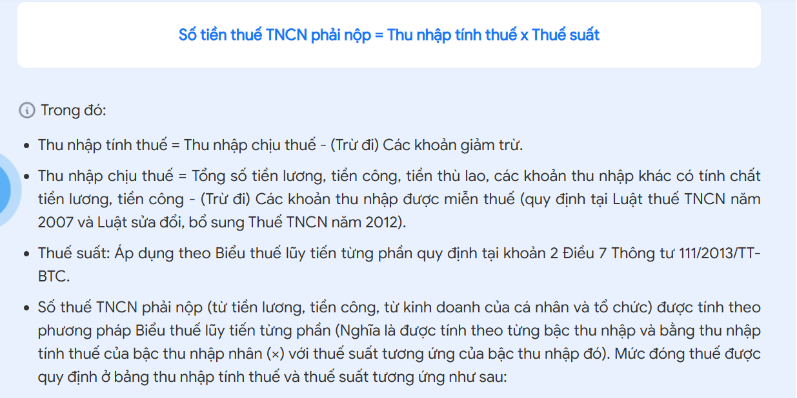
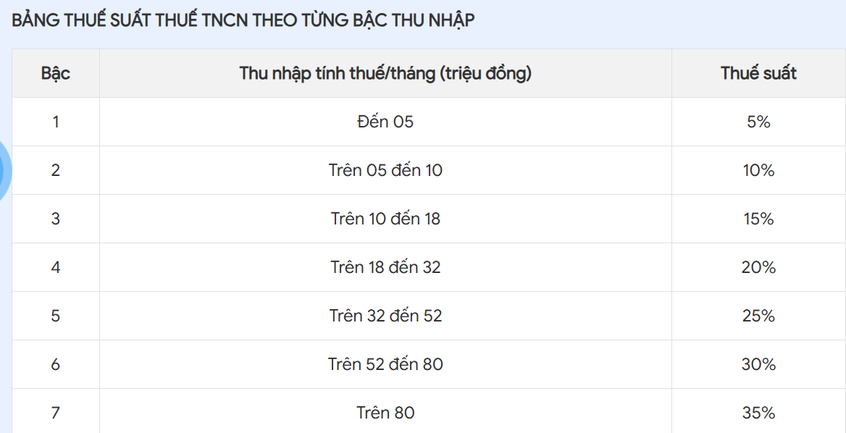
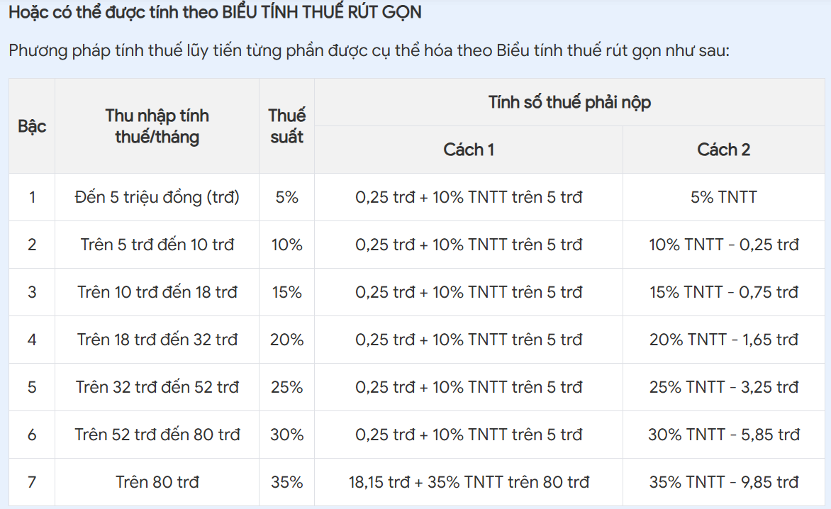
 | Lương tháng thực tế | Lương phép | Nghỉ lễ hưởng lương | Thưởng lễ | Phụ cấp | Bảo hiểm | TNCT | Đoàn phí | Trừ thưởng tiền mặt | Thuế TNCN
1 | 10,500,000 |  | 403,846.15 | 200,000 |  | 1,102,500 | - | 20,000
2 | 5,653,846 | 1,615,385 | 2,019,230.77 | 500,000 |  | 1,102,500 | - | 20,000 | 500,000
3 | 9,692,308 | 403,846 |  |  |  | 1,102,500 | - | 20,000
4 | 10,500,000 |  | 403,846.15 | 200,000 |  | 1,102,500 | - | 20,000
5 | 9,288,462 | 403,846 | 807,692.31 | 200,000 |  | 1,102,500 | - | 20,000
6 | 13,846,154 | 576,923 |  |  |  | 1,575,000 | 92,404 | 20,000
7 | 13,269,231 | 576,923 |  |  |  | 1,575,000 | 63,558 | 20,000
8 | 14,423,077 |  |  |  | 108,173 | 1,575,000 | 97,812 | 20,000
9 | 13,269,231 | 576,923 | 1,153,846 | 200,000 | 108,173 | 1,575,000 | 136,659 | 20,000
10 | 15,000,000 |  |  |  | 108,173 | 1,575,000 | 126,659 | 20,000
11 | 14,423,077 | 576,923 |  |  | 108,173 | 1,575,000 | 126,659 | 20,000
12+13.2024 | 29,423,077 | 576,923 |  |  | 108,173 | 1,575,000 | 1,879,976 | 20,000
Ban Cải Tiến | 400,000

 | 171,625,481 |  |  |  |  | 16,537,500 | 23,087,980.77 |  |  | 212,772,597 | 18,585,000 | 62,187,597
 |  |  |  |  |  | Thu nhập tính thuế theo tháng | 1,923,998.40 |  |  |  |  | 5,182,299.75
 |  |  |  |  |  | Thuế phải nộp/tháng | 96,199.92 |  |  |  |  | 518,229.98
 |  |  |  |  |  | Thuế phải nộp/năm | 1,154,399.04 |  |  |  |  | 6,218,759.70
 |  |  |  |  |  | Thuế được hoàn | 1,369,326.92 |  |  |  |  | 3,958,021
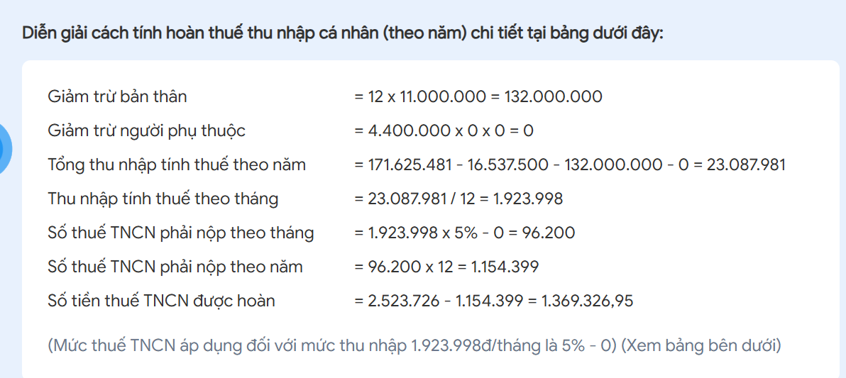
 |  |  |  |  |  |  |  |  |  |  |  | 2,260,738.70

Tính quyết toán thuế 2025
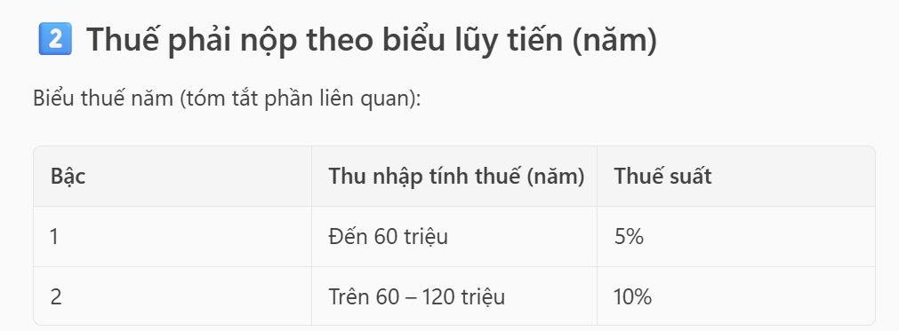
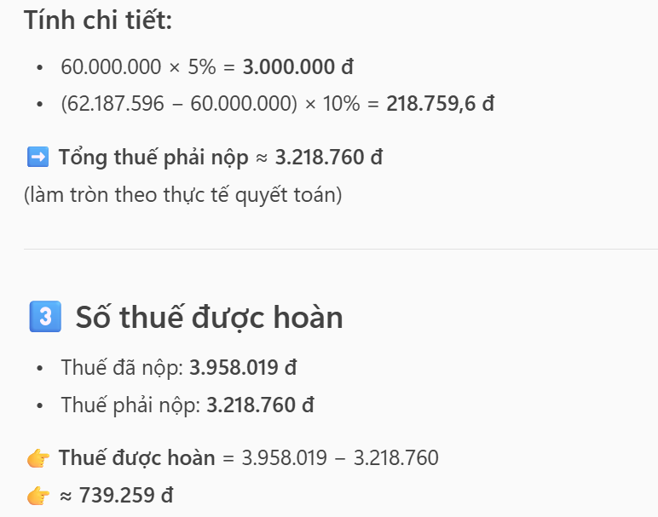
 | Lương tháng thực tế | Lương phép | Nghỉ lễ hưởng lương | Thưởng lễ | Thưởng khác | Phụ cấp | Bảo hiểm | TNCT | Đoàn phí | Trừ thưởng tiền mặt | Hoàn thuế
1 | 13,846,154 | 1,153,846 | 576,923 | 200,000 |  | 108,173 | 1,575,000 | 2,012,019 | 20,000
Danh hiệu 2024 | 15,000,000
2 | 11,538,462 | 576,923 | 2,884,615 | 500,000 |  | 108,173 | 1,575,000 | 151,659 | 20,000 | 500,000
3 | 13,269,231 | 576,923 |  |  |  | 108,173 | 1,575,000 | 68,966 | 20,000
4 | 14,423,077 | 576,923 | 576,923 | 200,000 | 200,000 | 108,173 | 1,575,000 | 175,505 | 20,000 |  | 1,369,329
5 | 12,403,846 | 865,385 | 1,153,846 | 200,000 |  | 108,173 | 1,575,000 | 107,812 | 20,000
6 | 15,576,923 |  |  |  |  | 108,173 | 1,575,000 | 155,505 | 20,000
7 | 12,692,308 | 2,019,231 |  |  | 200,000 | 108,173 | 1,575,000 | 122,236 | 20,000
8 | 15,230,769 | 692,308 |  |  | 3,000,000 | 129,808 | 1,890,000 | 366,288 | 20,000
9 | 16,615,385 |  | 1,384,615 | 200,000 | 200,000 | 129,808 | 1,890,000 | 313,981 | 20,000
10 | 15,576,923 |  | 1,384,615 |  |  | 129,808 | 1,890,000 | 210,067 | 20,000
11 | 17,307,692 | 692,308 |  |  |  | 129,808 | 1,890,000 | 273,981 | 20,000
13 | 18,000,000
12 | 13,846,154 |  |  |  |  | 129,808 | 1,890,000 | - | 20,000
Ban Cải Tiến
 | 212,772,596 |  |  |  |  |  | 18,585,000 | 3,958,019

 |  |  |  |  |  |  | Thu nhập chịu thuế | 62,187,596.15
 | 212,772,597 |  |  |  |  |  | Thu nhập tính thuế theo tháng | 5,182,299.68
 |  |  |  |  |  |  | Thuế phải nộp/tháng | 259,114.98
 |  |  |  |  |  |  | Thuế phải nộp/năm | 3,109,379.81
 |  |  |  |  |  |  | Thuế được hoàn | 848,639.42

 |  |  |  |  |  |  | Giảm trừ bản thân | 132,000,000
 |  |  |  |  |  |  | Giảm trừ người phụ thuộc | -
 |  |  |  |  |  |  | Tổng thu nhập tính thuế theo năm | 62,187,596
 |  |  |  |  |  |  | Thu nhập tính thuế theo tháng | 5,182,300
 |  |  |  |  |  |  | Số thuế TNCN phải nộp theo tháng | 268,230
 |  |  |  |  |  |  | Số thuế TNCN phải nộp theo năm | 3,218,760
 |  |  |  |  |  |  | Thuế đã nộp | 3,958,019
 |  |  |  |  |  |  | Được hoàn lại | 739,260

